Fig. 10-5
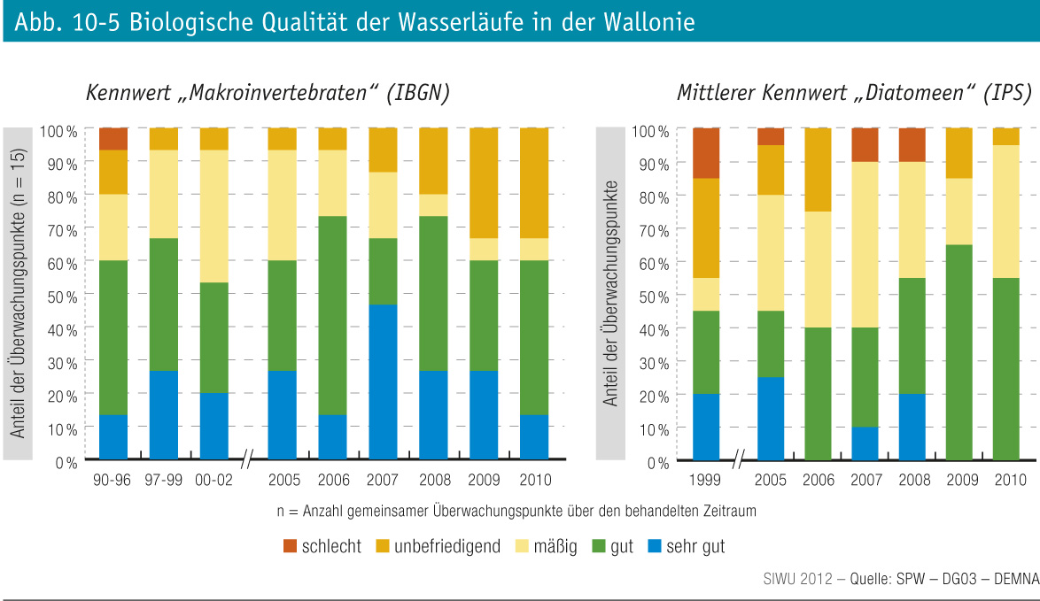
Fig. 10-5 : | Biologische Qualität der Wasserläufe in der Wallonie

